сітка чол фінал 16
62-га спартакіада студентів НУБіП України 2018-2019 навчального року

 | 1 тур |  |  |  |  |  | Сітка змагань з тенісу настільного (чоловіки) |  |  |  |  |  | 9- квітня 2019 р.
 |  |  | 2 тур
1 |  |  |  |  | Фінальні ігри за 1-16 місця |  |  |  |  |  |  |  | 2 тур
 | 1 |  |  | 0.25 |  |  |  |  |  | 0.25 |  | 3 тур
16 |  |  | W1
 |  |  | 9 |  |  |  |  |  |  |  | 4 тур |  | L1
8 |  |  |  | W9 |  | 0.5 |  |  |  | L22 |  | W13 | 13
 | 2 |  |  |  |  |  |  |  |  |  |  | 17
9 |  |  | W2 |  |  | 27 |  |  |  | 25 | W17 |  | L2
 |  |  |  | 21
5 |  |  |  |  | W21 |  |  | W25 |  |  | 23 | L12
 | 3
12 |  |  | W3 |  |  |  |  |  |  | W23 |  |  | L3
 |  |  | 10 |  |  |  |  |  |  |  |  | W14 | 14
4 |  |  |  | W10 |  | Фінал за 1-2 місця | Гра за 3-4 місця |  |  |  |  | 18
 | 4 |  |  |  |  |  |  |  |  |  | W18 |  | L4
13 |  |  | W4 |  | W27 |  |  | L27
 |  |  |  |  | 30 |  |  | 29 |  |  |  | L11
3
 | 5
14 |  |  | W5 |  | W28 |  |  | L28
 |  |  | 11 |  |  |  |  |  |  |  |  |  | L5
6 |  |  |  | W11 |  | 0.5 |  |  |  | L21 |  | W15 | 15
 | 6 |  |  |  |  | 28 |  |  |  |  |  | 19
11 |  |  | W6 |  |  |  |  |  |  | 26 | W19 |  | L6
 |  |  |  | 22 | W22 |  |  | W26
7 |  |  |  |  |  |  |  |  |  |  | 24 | L10
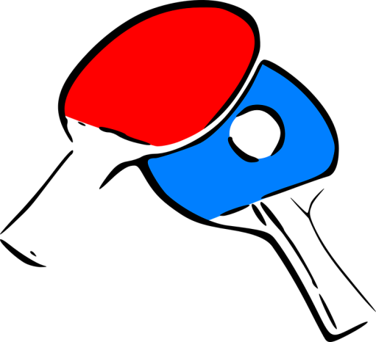
 | 7 |  |  |  |  |  |  |  |  | W24
10 |  |  | W7 |  |  |  |  |  |  |  |  |  | L7
 |  |  | 12 |  |  |  |  |  |  |  |  | W16 | 16
2 |  |  |  | W12 |  |  |  |  |  |  |  | 20 | -
 | 8 |  |  |  |  |  |  |  |  |  | W20 |  | L8
15 |  |  | W8
 |  |  |  | W-переможець |  |  |  |  |  |  |  | L9
 |  |  |  | L-переможений |  |  |  |  |  |  |  |  | TRUE
 |  | Головний секретар |  |  |  |  | Головний суддя |  | П. Чирва |  |  |  | TRUE

 |  |  |  |  |  |  |  |  |  | 5-6 | 7-8 | 9- 12 | 12-14

бали
 |  |  |  |  | Бали для особистих змагань на 60 і більше учасників
Місце | Бали |  |  |  | Місце | Бали |  |  |  | Місце | Бали |  |  | бали по:
1 | 50 |  |  |  | 1 | 63 |  |  |  | 33 | 28 | 33-48 | 328 | 27.333333333
2 | 45 |  |  |  | 2 | 61 |  |  |  | 34 | 27 | 9-12 в групі
3 | 40 |  |  |  | 3 | 59 |  |  |  | 35 | 26
4 | 36 |  |  |  | 4 | 57 |  |  |  | 36 | 25
5 | 32 |  | 30.5 |  | 5 | 56 |  |  |  | 37 | 24
6 | 29 |  |  |  | 6 | 55 |  |  |  | 38 | 23
7 | 27 |  | 26 |  | 7 | 54 |  |  |  | 39 | 22
8 | 25 |  |  |  | 8 | 53 |  |  | бали по: | 40 | 21
9 | 23 | 83 | 20.75 | 21 | 9 | 52 | 9-16 | 388 | 49 | 41 | 20
10 | 21 |  |  |  | 10 | 51 | 3-4 в групі |  |  | 42 | 19
11 | 20 |  |  |  | 11 | 50 |  |  |  | 43 | 18
12 | 19 |  |  |  | 12 | 49 |  |  |  | 44 | 17
13 | 18 | 66 | 16.5 |  | 13 | 48 |  |  |  | 45 | 16
14 | 17 |  |  |  | 14 | 47 |  |  |  | 46 | 15
15 | 16 |  |  |  | 15 | 46 |  |  |  | 47 | 14
16 | 15 |  |  |  | 16 | 45 |  |  |  | 48 | 13
17 | 14 | 84 | 10.5 |  | 17 | 44 | 17-24 | 324 | 41 | 49 | 12 | 49-60 | 78 | 6.5
18 | 13 |  |  |  | 18 | 43 | 5-6 в групі |  |  | 50 | 11 | 13-15 в групі
19 | 12 |  |  |  | 19 | 42 |  |  |  | 51 | 10
20 | 11 |  |  |  | 20 | 41 |  |  |  | 52 | 9
21 | 10 |  |  |  | 21 | 40 |  |  |  | 53 | 8
22 | 9 |  |  |  | 22 | 39 |  |  |  | 54 | 7
23 | 8 |  |  |  | 23 | 38 |  |  |  | 55 | 6
24 | 7 |  |  |  | 24 | 37 |  |  |  | 56 | 5
25 | 6 |  |  |  | 25 | 36 | 25-32 | 260 | 33 | 57 | 4
26 | 5 |  |  |  | 26 | 35 | 7-8 в групі |  |  | 58 | 3
27 | 4 |  |  |  | 27 | 34 |  |  |  | 59 | 2
28 | 3 |  |  |  | 28 | 33 |  |  |  | 60 | 1
29 | 2 |  |  |  | 29 | 32
30 | 1 |  |  |  | 30 | 31
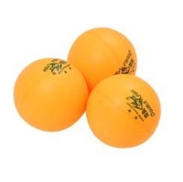

 |  |  |  |  | 31 | 30
 |  |  |  |  | 32 | 29

